Introducción
BAS CS WebAPI - Protocolo Esquema de Consultas
versión 200
El Esquema de Consultas Web APIs permite a las aplicaciones cliente efectuar CONSULTAS para obtener información del sistema. Lo hace a través de un único protocolo, cuyas especificaciones se detallan en solapa (Definición consulta (protocolo)). Para interpretar el protocolo es importante conocer previamente como el esquema de consultas identifica y agrupa la información asociada a las entidades; lo hace de la siguiente forma: • Entidad - Datos Primarios (DP): Forma parte de la configuración de una entidad, definiendo las características principales de la misma (ver figura 1). • Entidad - Datos Secundarios (DS): Forma parte de la configuración de una entidad, definiendo información adicional (usualmente lista de información) (ver figura 1). • Grupos de Información (GI): Se corresponde con información asociada que no forma parte de la configuración sino producto de procesamientos (ejemplo stock y precios para bienes, comprobantes asociados a clientes y proveedores, etc) (ver figura 2).

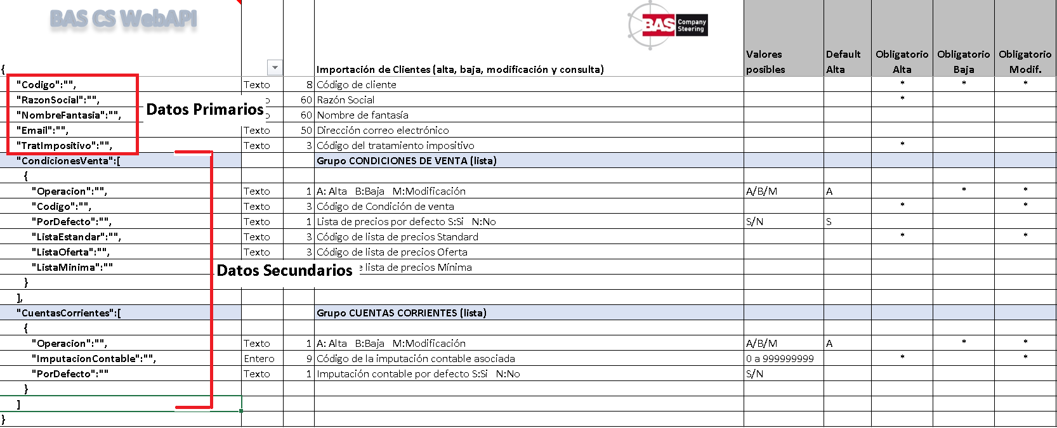

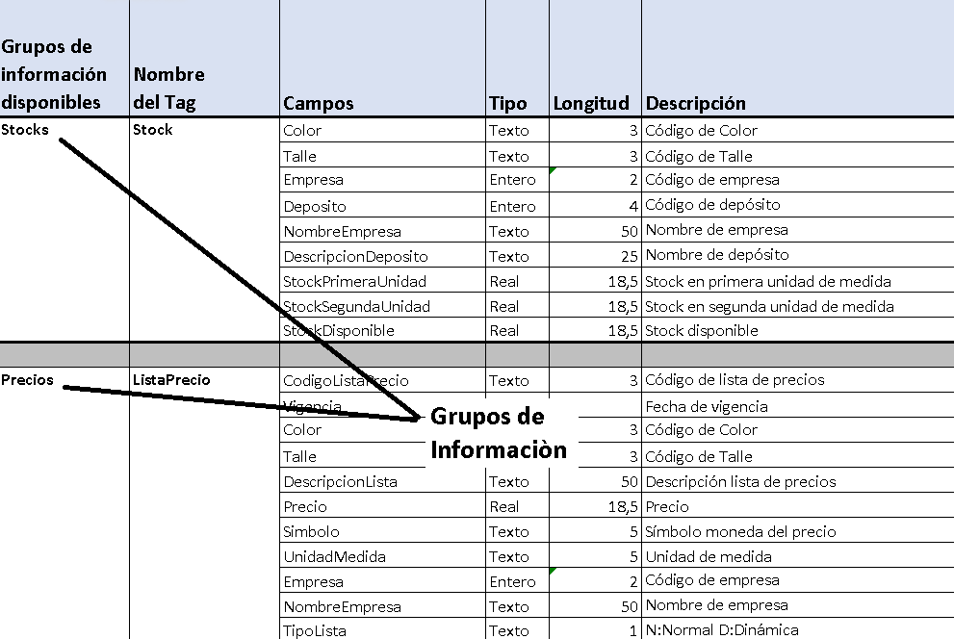

CONSULTAS GENERALES (FROM BODY): La aplicación cliente arma un mensaje con filtros, selección de campos, orden, etc. ajustándose a las especificaciones del protocolo (solapa Definición consulta - protocolo). PAGINACION: Las CONSULTA Web API permite paginación: ante una consulta cuya respuesta es voluminosa, el server tiene la capacidad de particionar la respuesta en lotes; así el cliente pueda consultar y recibir n cantidad de registros (lote) y luego continuar con el resto de lotes hasta completar el total. CONTENIDO DEL PROTOCOLO: El documento se conforma de las siguientes solapas: • Introducción: especifica que información se puede consultar, formas de consulta, etc. • Definición Consultas(protocolo): definición del protocolo para consultas donde se especifican filtros, selección de campos, orden, etc. • Filtro por Códigos: el protocolo permite indicar filtros por códigos; la solapa muestra un detalle de los mismos con un ejemplo para cada entidad. • URLs entidades (endpoints): URLs disponibles para obtener información de entidades (From Body o From URL). • GI Compartidos: especificaciones del protocolo para consultar Grupos de información (GI) compartidos por más de una entidad. • GI _______: especificaciones del protocolo para consultar Grupos de información (GI); una solapa específica para cada entidad.

URLs entidades (endpoints)
Datos Primarios y Datos Secundarios
 | URLs para consultas / end points | Observaciones
CONSULTA de | URL
Bienes | https://nombrehost:puerto/api/CONSULTAGRAL/Bien
Clientes | https://nombrehost:puerto/api/CONSULTAGRAL/Cliente
Proveedores | https://nombrehost:puerto/api/CONSULTAGRAL/Proveedor
Agentes | https://nombrehost:puerto/api/CONSULTAGRAL/Agente
Servicios | https://nombrehost:puerto/api/CONSULTAGRAL/Servicio
Textos | https://nombrehost:puerto/api/CONSULTAGRAL/Texto
Provincias | https://nombrehost:puerto/api/CONSULTAGRAL/Provincia
Retenciones Provinciales | https://nombrehost:puerto/api/CONSULTAGRAL/RetencionProvincial
Condiciones Compra/Venta | https://nombrehost:puerto/api/CONSULTAGRAL/CondicionCompraVenta
Tratamientos Impositivos | https://nombrehost:puerto/api/CONSULTAGRAL/TratamientoImpositivo
Tratamientos Impositivos Provinciales | https://nombrehost:puerto/api/CONSULTAGRAL/TratamientoImpositivoProvincial
Posiciones Contables | https://nombrehost:puerto/api/CONSULTAGRAL/PosicionContable
Tabla Retenciones | https://nombrehost:puerto/api/CONSULTAGRAL/TablaRetencion
Tabla Percepciones | https://nombrehost:puerto/api/CONSULTAGRAL/TablaPercepcion
Impuestos | https://nombrehost:puerto/api/CONSULTAGRAL/Impuesto
Percepciones Provinciales | https://nombrehost:puerto/api/CONSULTAGRAL/PercepcionProvincial
Imputaciones Contable (Cuentas) | https://nombrehost:puerto/api/CONSULTAGRAL/Cuenta
Conceptos | https://nombrehost:puerto/api/CONSULTAGRAL/Concepto
Plantas | https://nombrehost:puerto/api/CONSULTAGRAL/Planta
Depósitos | https://nombrehost:puerto/api/CONSULTAGRAL/Deposito
Indice/Cotización | https://nombrehost:puerto/api/CONSULTAGRAL/IndiceCotizacion
Talonarios | https://nombrehost:puerto/api/CONSULTAGRAL/Talonario
Empresas | https://nombrehost:puerto/api/CONSULTAGRAL/Empresa
Tipos de Comprobantes | https://nombrehost:puerto/api/CONSULTAGRAL/TipoComprobante
Indices | https://nombrehost:puerto/api/CONSULTAGRAL/Indice
Parámetros Cuenta Corriente | https://nombrehost:puerto/api/CONSULTAGRAL/ParametrosCuentaCorriente
Parámetros Items | https://nombrehost:puerto/api/CONSULTAGRAL/ParametrosItems
Parámetros Generales | https://nombrehost:puerto/api/CONSULTAGRAL/ParametrosGenerales
Parámetros Control Pedidos | https://nombrehost:puerto/api/CONSULTAGRAL/ParametrosControlPedidos
Partidas | https://nombrehost:puerto/api/CONSULTAGRAL/Partida
NovedadesPorCliente | https://nombrehost:puerto/api/CONSULTAGRAL/NovedadesPorCliente
NovedadesPorAtributo | https://nombrehost:puerto/api/CONSULTAGRAL/NovedadesPorAtributo
Negocios | https://nombrehost:puerto/api/CONSULTAGRAL/Negocio
Lista de Precios | https://nombrehost:puerto/api/CONSULTAGRAL/ListaPrecios
Hojas de Ruta | https://nombrehost:puerto/api/CONSULTAGRAL/HojaDeRuta
Despachos | https://nombrehost:puerto/api/CONSULTAGRAL/Despacho
Visitas | https://nombrehost:puerto/api/CONSULTAGRAL/Visita
Centros Apropiación | https://nombrehost:puerto/api/CONSULTAGRAL/CentroApropiacion
Sucursales | https://nombrehost:puerto/api/CONSULTAGRAL/Sucursal
Comprobantes de venta con vencimientos y aplicaciones | https://nombrehost:puerto/api/CONSULTAGRAL/ComprobanteVentaVencAplic
NovedadesPorClienteListaItem | https://nombrehost:puerto/api/CONSULTAGRAL/NovedadesPorClienteListaItem
NovedadesPorAtributoListaItem | https://nombrehost:puerto/api/CONSULTAGRAL/NovedadesPorAtributoListaItem

GI Compartidos
Grupos de Información Compartidos por varias entidades
ENTIDADES PERMITIDAS para consultar Comprobantes
Clientes
Proveedores

Grupos de información disponibles | Nombre del Tag | Campos | Tipo | Longitud | Descripción | URLs (endpoints)
Comprobantes | ComprobanteCliente o ComprobanteProveedor | Comprobante | Texto | 2 | Tipo de comprobante
 |  | AbreviadoComprobante | Texto | 5 | Abreviatura de tipo comprobante | URL consulta CLIENTES
 |  | OrigenComprobante | Ver Anexo1 | 1 | Fecha de comprobante | https://nombrehost:puerto/api/CONSULTAGRAL/ComprobanteCliente
 |  | Fecha | Fecha |  | Fecha de comprobante
 |  | Prefijo | Ver Anexo1 |  | Prefijo de comprobante | URL consulta PROVEEDORES
 |  | Numero | Entero | 8 | Número de comprobante | https://nombrehost:puerto/api/CONSULTAGRAL/ComprobanteProveedor
 |  | FechaExterna | Fecha |  | Fecha de comprobante externa
 |  | PrefijoExterno | Ver Anexo1 |  | Prefijo de comprobante externo
 |  | NumeroExterno | Entero | 8 | Número de comprobante externo
 |  | ReferenciaNrotrans | Entero | 8 | Referencia en base de datos
 |  | SaldoComprobante | Real | 18,5 | Saldo del comprobante
 |  | Total | Real | 18,5 | Total del comprobante
 |  | Simbolo | Texto | 5 | Símbolo moneda del total
 |  | Empresa | Entero | 2 | Código de empresa
 |  | Sucursal | Entero | 4 | Código de sucursal
 |  | Deposito | Entero | 4 | Código de depósito
 |  | NombreEmpresa | Texto | 50 | Nombre de empresa
 |  | NombreSucursal | Texto | 30 | Nombre sucursal
 |  | DescripcionDeposito | Texto | 25 | Nombre depósito
 |  | NombrePDF | Texto | 50 | Nombre archivo PDF
 |  | RutaPDF | Texto | 50 | Carpeta en disco (no obligatorio)
 |  | NumeroCAE | Texto | 14 | Número CAE
 |  | VencimientoCAE | Fecha |  | Fecha vencimiento CAE
 |  | Cambio | Real | 18,5 | Cambio de la moneda del comprobante
 |  | ImporteVto | Real | 18,5 | Importe del vencimiento
 |  | Signo | Entero | 1 | Signo: valores posibles 1 o -1
 |  | SimboloMonedaVto | Texto | 5 | Símbolo moneda del vencimiento
 |  | CondicionVentaCompra | Texto | 3 | Código de la condición de compra/venta
 |  | ObservacionComprobante | Texto | 255 | Observaciones del comprobante

 | Campos fuera del protocolo para usar como Filtros Adicionales
 | Fechareg para TagEntidad: Cliente
 | Fechareg para TagEntidad: Bien

GI Bienes
Grupos de Información Bienes
Grupos de información disponibles | Nombre del Tag | Campos | Tipo | Longitud | Descripción | URLs (endpoints)
Stocks | Stock | Color | Texto | 3 | Código de Color
 |  | Talle | Texto | 3 | Código de Talle | URL
 |  | Empresa | Entero | 2 | Código de empresa | https://nombrehost:puerto/api/CONSULTAGRAL/Stock
 |  | Deposito | Entero | 4 | Código de depósito
 |  | NombreEmpresa | Texto | 50 | Nombre de empresa
 |  | DescripcionDeposito | Texto | 25 | Nombre de depósito
 |  | StockPrimeraUnidad | Real | 18,5 | Stock en primera unidad de medida
 |  | StockSegundaUnidad | Real | 18,5 | Stock en segunda unidad de medida
 |  | StockDisponible | Real | 18,5 | Stock disponible

Precios | ListaPrecio | CodigoListaPrecio | Texto | 3 | Código de lista de precios
 |  | Vigencia | Fecha |  | Fecha de vigencia | URL
 |  | Color | Texto | 3 | Código de Color | https://nombrehost:puerto/api/CONSULTAGRAL/ListaPrecioBien
 |  | Talle | Texto | 3 | Código de Talle
 |  | DescripcionLista | Texto | 50 | Descripción lista de precios
 |  | Precio | Real | 18,5 | Precio
 |  | Simbolo | Texto | 5 | Símbolo moneda del precio
 |  | UnidadMedida | Texto | 5 | Unidad de medida
 |  | Empresa | Entero | 2 | Código de empresa
 |  | NombreEmpresa | Texto | 50 | Nombre de empresa
 |  | TipoLista | Texto | 1 | N:Normal D:Dinámica

Precios | ListaNormal | CodigoListaPrecio | Texto | 3 | Código de lista de precios
 |  | Vigencia | Fecha |  | Fecha de vigencia | URL
 |  | Color | Texto | 3 | Código de Color | https://nombrehost:puerto/api/CONSULTAGRAL/ListaNormalBien
 |  | Talle | Texto | 3 | Código de Talle
 |  | DescripcionLista | Texto | 50 | Descripción lista de precios
 |  | Precio | Real | 18,5 | Precio
 |  | Simbolo | Texto | 5 | Símbolo moneda del precio
 |  | UnidadMedida | Texto | 5 | Unidad de medida
 |  | Empresa | Entero | 2 | Código de empresa
 |  | NombreEmpresa | Texto | 50 | Nombre de empresa

Precios | ListaDinamica | CodigoListaPrecio | Texto | 3 | Código de lista de precios
 |  | Vigencia | Fecha |  | Fecha de vigencia | URL
 |  | Color | Texto | 3 | Código de Color | https://nombrehost:puerto/api/CONSULTAGRAL/ListaDinamicaBien
 |  | Talle | Texto | 3 | Código de Talle
 |  | DescripcionLista | Texto | 50 | Descripción lista de precios
 |  | Precio | Real | 18,5 | Precio
 |  | Simbolo | Texto | 5 | Símbolo moneda del precio
 |  | UnidadMedida | Texto | 5 | Unidad de medida
 |  | Empresa | Entero | 2 | Código de empresa
 |  | NombreEmpresa | Texto | 50 | Nombre de empresa

Observaciones para Precios: Para ListaPrecio y ListaDinamica es importante indicar filtro adicional Empresa y al menos un CodigoListaPrecio para agilizar el proceso.

GI Servicios
Grupos de Información Servicios
Grupos de información disponibles | Nombre del Tag | Campos | Tipo | Longitud | Descripción | URLs (endpoints)
Precios | ListaPrecio | CodigoListaPrecio | Texto | 3 | Código de lista de precios | URL
 |  | Vigencia | Fecha |  | Fecha de vigencia | https://nombrehost:puerto/api/CONSULTAGRAL/ListaPrecioServ
 |  | DescripcionLista | Texto | 50 | Descripción lista de precios
 |  | Precio | Real | 18,5 | Precio
 |  | Simbolo | Texto | 5 | Símbolo moneda del precio
 |  | Empresa | Entero | 2 | Código de empresa
 |  | NombreEmpresa | Texto | 50 | Nombre de empresa
 |  | TipoLista | Texto | 1 | N:Normal D:Dinámica
 |  |  |  |  |  | URL
Precios | ListaNormal | CodigoListaPrecio | Texto | 3 | Código de lista de precios | https://nombrehost:puerto/api/CONSULTAGRAL/ListaNormalServ
 |  | Vigencia | Fecha |  | Fecha de vigencia
 |  | DescripcionLista | Texto | 50 | Descripción lista de precios
 |  | Precio | Real | 18,5 | Precio
 |  | Simbolo | Texto | 5 | Símbolo moneda del precio
 |  | Empresa | Entero | 2 | Código de empresa
 |  | NombreEmpresa | Texto | 50 | Nombre de empresa
 |  |  |  |  |  | URL
Precios | ListaDinamica | CodigoListaPrecio | Texto | 3 | Código de lista de precios | https://nombrehost:puerto/api/CONSULTAGRAL/ListaDinamicaServ
 |  | Vigencia | Fecha |  | Fecha de vigencia
 |  | DescripcionLista | Texto | 50 | Descripción lista de precios
 |  | Precio | Real | 18,5 | Precio
 |  | Simbolo | Texto | 5 | Símbolo moneda del precio
 |  | Empresa | Entero | 2 | Código de empresa
 |  | NombreEmpresa | Texto | 50 | Nombre de empresa

Observaciones para Precios: Para ListaPrecioS y ListaDinamicaS es importante indicar filtro adicional Empresa y al menos un CodigoListaPrecio para agilizar el proceso.

Otras Consultas
Otras Consultas Generales

CONSULTA de | Descripción de la respuesta a la consulta general
ComprobanteVentaVencAplic | De cada comprobante de venta de clientes se muestran sus vencimientos si el método de pago es cuenta corriente y sus aplicaciones (si existen).

